상품제안서
라이브에필 접이식 보틀 500ml | 상품코드: S37479

 |  |  |  |  |  |  | 02-713-8555 | www.synergygift.co.kr
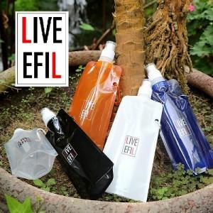

【상세/제작정보】 | <p><span style="font-size: 14pt;">※제품만 출고시 개별opp기본 / 인쇄시 벌크로 발송 됩니다(opp포장시+200원)</span>&nbsp;</p>

【인쇄/포장옵션】 | 실크 / OPP(비닐)

【공급단가】 | 수량 | 100~ | 300~ | 500~ | 1,000~ | 3,000~
*VAT별도 | 단가 | 1,760원 | 1,690원 | 1,660원 | 1,590원 | 1,540원

【상품 URL】 | https://www.synergygift.co.kr:443/src/goods_detail.php?gdno=37479

